ケース1
ケース1
 | ServerMain.javaを実行するとコンソールに「接続待ち port=5000」と表示される

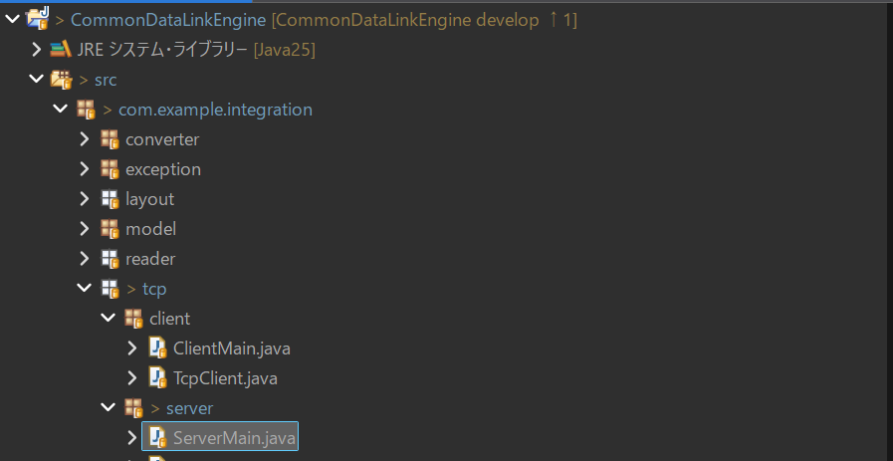

 | ↓

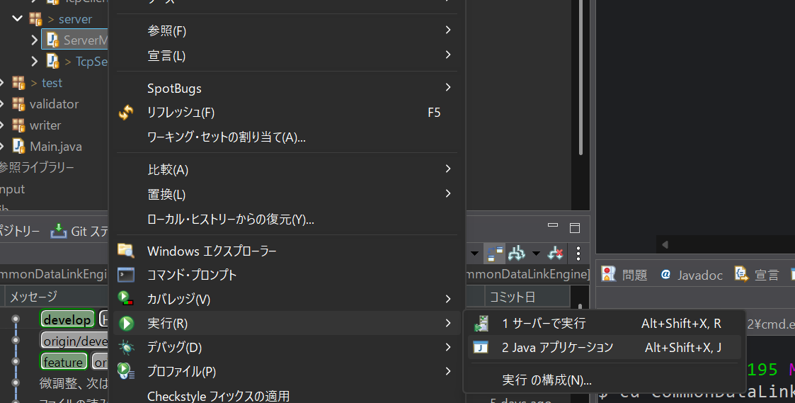

 | ↓

ケース2
ケース2
 | Test/Testクラスでポート5000のサーバーを先にきどうした後にtcp/ServerMainクラスをポート5000で起動する

 | 結果

 | サーバー起動に失敗しましたjava.net.BindException: Address already in use: bind

 | とコンソールに表示される

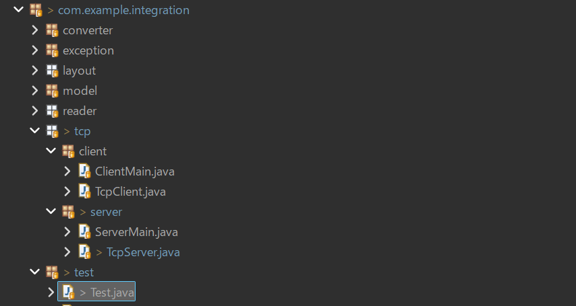
 |  | Test.javaの実行

 | ↓

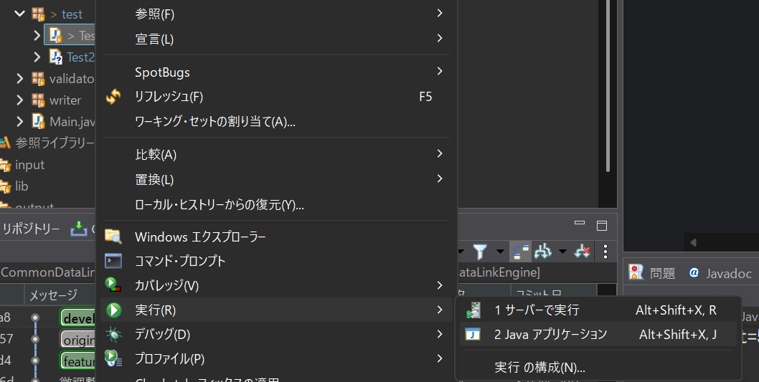

 | ↓

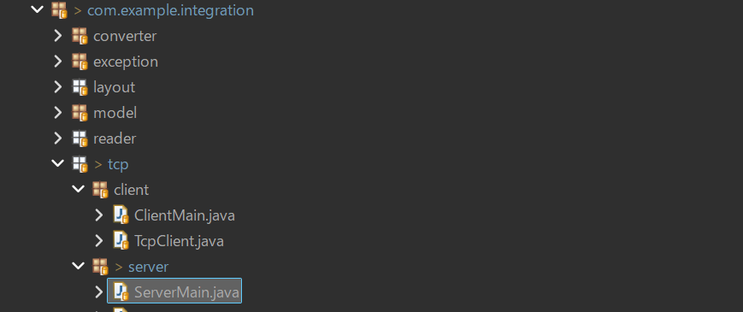
 |  | ServerMain.javaの実行

 | ↓

 | ↓

ケース3
ケース3
 | Mainクラスのマンドライン引数にinput/nofile.csv 5000を指定してMain.javaを実行する

 | 結果

 | ファイル読み込み失敗：ファイルが見つかりません

 | とコンソールに表示される

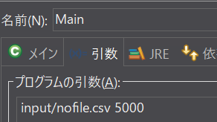

 | ↓

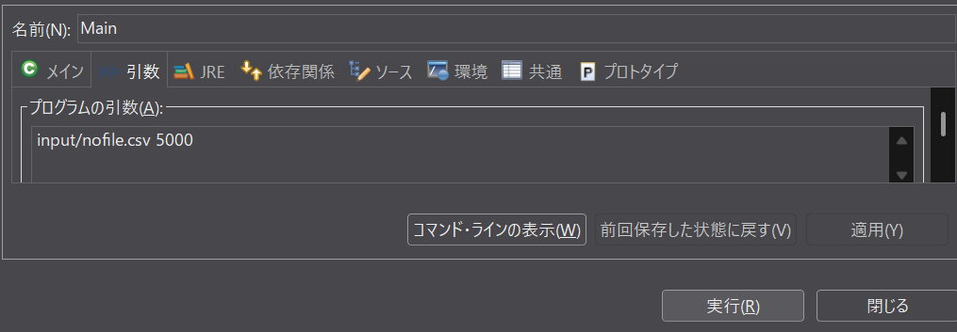

 | ↓

ケース4～6
ケース４
 | input/device.scvを空にしてコマンドライン引数にinput/device.csv 5000を指定してMain.javaを実行する

 | 結果

 | ファイル読み込み失敗：ファイルが空です

 | とコンソールに表示される

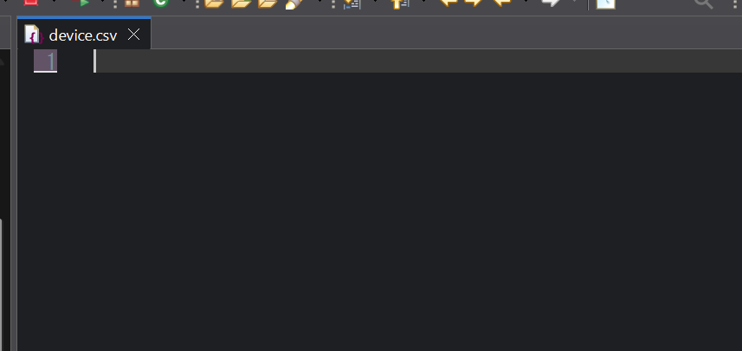

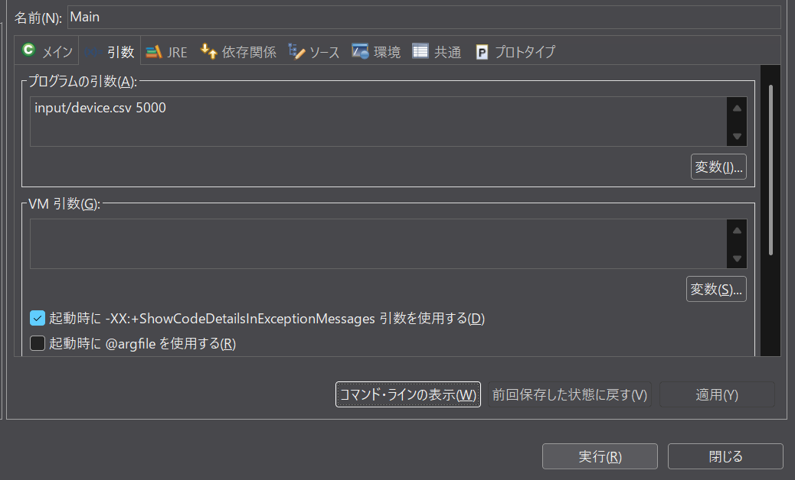

 | ↓

ケース5
 | Input/device.csvの内容を
 | DEVICE_ID,IP
 | RTR001,192.168.1.10,5000
 | と記載し、コマンドライン引数input/device.csv 5000でMain.javaを実行する
 | 結果
 | ファイル読込失敗：ヘッダ項目数不正
 | とコンソールに表示される

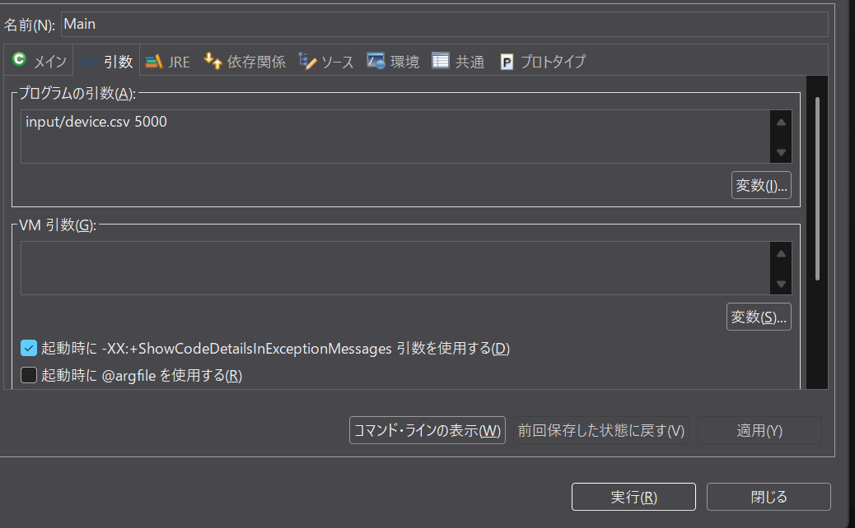

 | ↓

ケース6
 | 「ファイル読み込み失敗：ファイルが空です」とコンソールに表示される
 | Input/device.csvの内容を
 | RTR001,192.168.1.10
 | と入力してコマンドライン引数input/device.csv 5000でMain.javaクラスを実行する
 | 結果
 | ファイル読込失敗：ヘッダ項目数不正
 | とコンソールに表示される

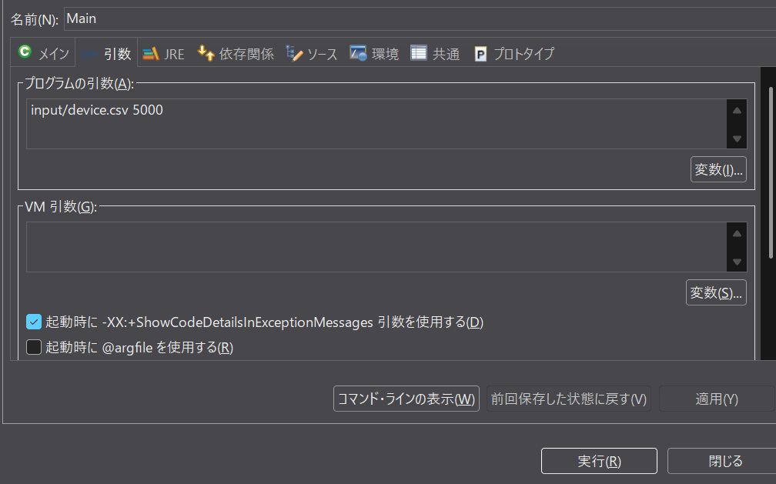

 | ↓

ケース7～12
ケース7
 | Input/device.scvの内容を | 備考 | ケース7～12のコマンドライン引数は
 | RTR001,192.168.1.10,5000 |  | input/device.csv 5000
 | ,192.168.1.10,5000
 | RTR003,192.168.1.10,5000
 | と入力してコマンドライン引数input/device.csv 5000でMain.javaを実行する
 | 結果
 | NG:Devconfig[deviceId=,ip=192.168.1.10, port=5000]deviceIdが空です
 | 送信成功
 | 応答ACK
 | 送信成功
 | とコンソールに表示される

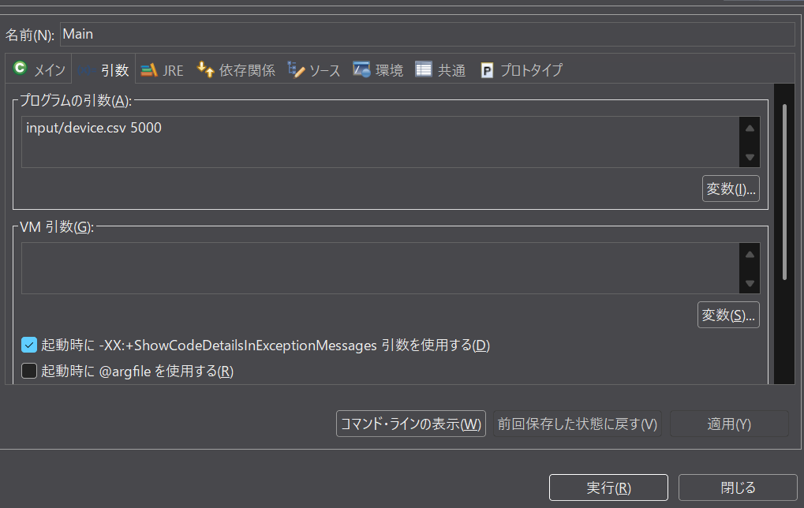

 | ↓

ケース8
 | テストケース7実行後output/send.datに
 | RTR001,192.168.1.10,5000
 | RTR003,192.168.1.10,5000
 | が出力される
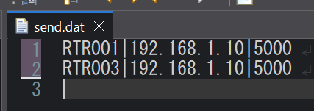

ケース9
 | Input/device.scvの内容を
 | RTR001,192.168.1.10,5000
 | RTR002,,5000
 | RTR003,192.168.1.10,5000
 | と入力してMainクラスを実行する
 | 結果
 | NG:Devconfig[deviceId=RTR001,ip=, port=5000]ipが空です
 | 送信成功
 | 応答ACK
 | とコンソールに表示される

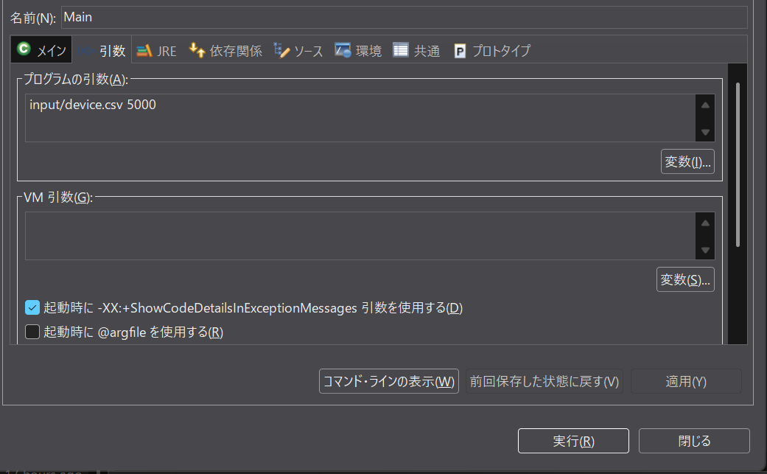

 | ↓

ケース10
 | テストケース9実行後output/send.datに
 | RTR001,192.168.1.10,5000
 | RTR003,192.168.1.10,5000
 | が出力される

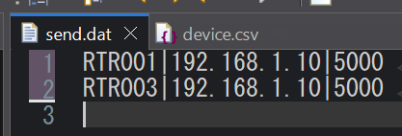

ケース11
 | Input/device.scvの内容を
 | RTR001,192.168.1.10,5000
 | RTR003,192.168.1.10,
 | RTR003,192.168.1.10,5000
 | と入力してMainクラスを実行する
 | 結果
 | NG:Devconfig[deviceId=RTR001,ip=192.168.1010, port=]portが空です
 | 送信成功
 | とコンソールに表示される

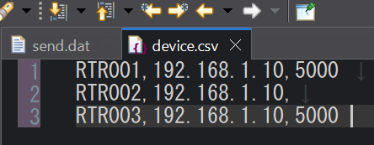

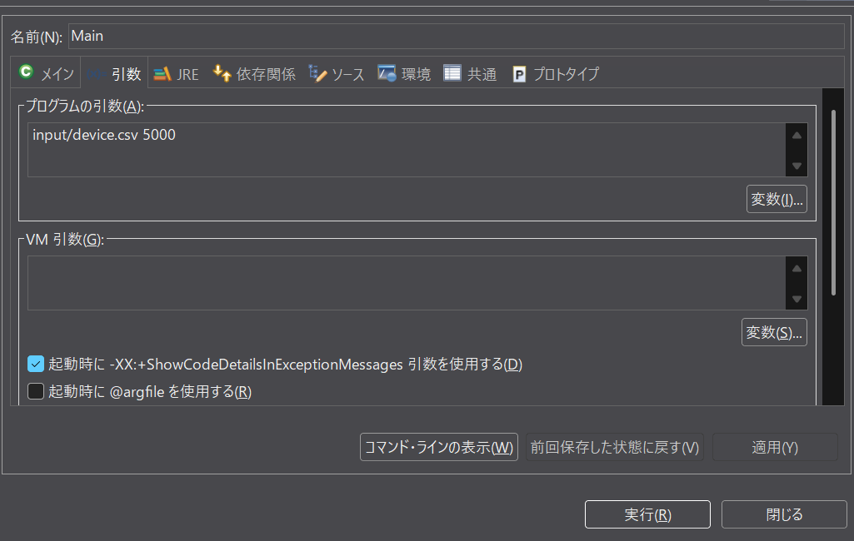

 | ↓

ケース12
 | テストケース12実行後output/send.datに
 | RTR001,192.168.1.10,5000
 | RTR003,192.168.1.10,5000
 | が出力される

ケース13～14
ケース13
 | Input/device.scvの内容を | 備考 | ケース13～14のコマンドライン引数は
 | DEVICE_ID,IP,PORT |  | input/device.csv 5000
 | RTR001,192.168.1.10,5000
 | RTR002,192.168.1.10,5000
 | RTR003,192.168.1.10,5000
 | と入力してMainクラスを実行する
 | 結果
 | 送信成功
 | 応答ACK
 | とコンソールに表示される

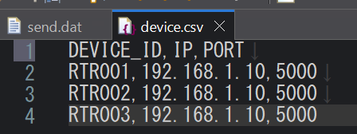

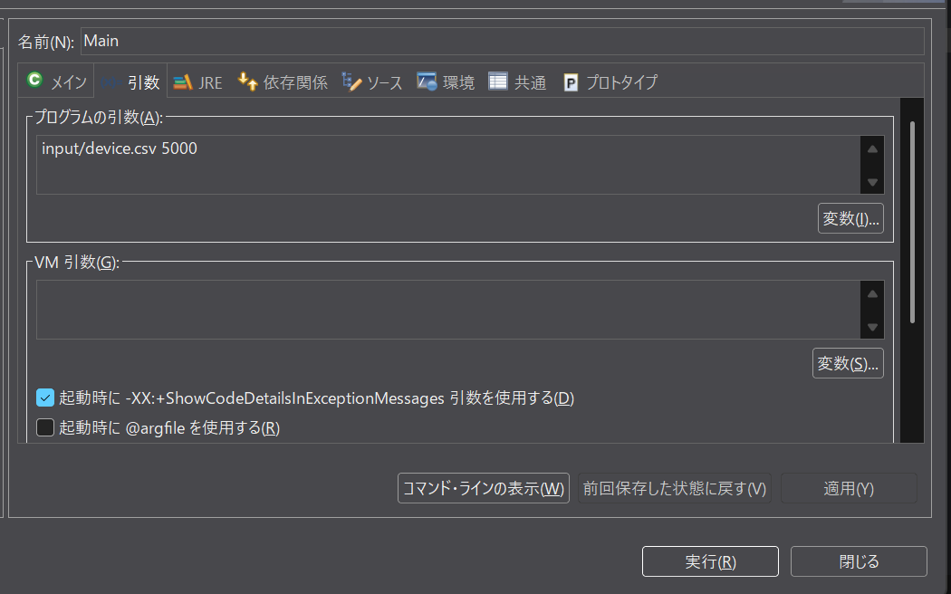

 | ↓

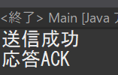

ケース14
 | テストケース13実行後output/send.datに
 | RTR001|192.168.1.10|5000
 | RTR002|192.168.1.10|5000
 | RTR003|192.168.1.10|5000
 | が出力される

ケース15～16
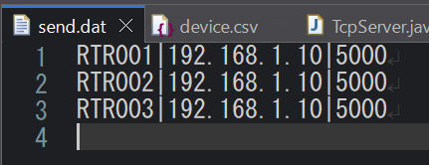
ケース15
 | Input/device.scvの内容を | 備考 | ケース15～16のコマンドライン引数は
 | RTR001,192.168.1.10,5000 |  | input/device.csv 5000
 | RTR002,192.168.1.10,5000
 | RTR003,192.168.1.10,5000
 | と入力してMainクラスを実行する
 | 結果
 | 送信成功
 | 応答ACK
 | とコンソールに表示される

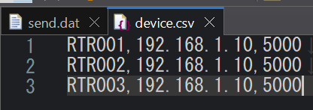

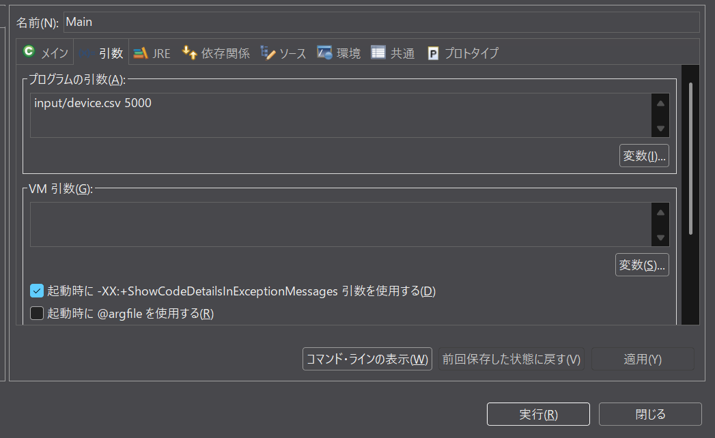

 | ↓

ケース16
 | テストケース15実行後output/send.datに
 | RTR001|192.168.1.10|5000
 | RTR002|192.168.1.10|5000
 | RTR003|192.168.1.10|5000
 | が出力される

ケース17～19
ケース17
 | Input/device.scvの内容を | 備考 | ケース17～19のコマンドライン引数は
 | DEVICE_ID, |  | input/device.csv 5000
 | RTR001,192.168.1.10,5000
 | RTR002,192.168.1.10,5000
 | RTR003,192.168.1.10,5000
 | と入力してMainクラスを実行する
 | 結果
 | ファイル読込失敗：ヘッダ項目数不正
 | とコンソールに表示される

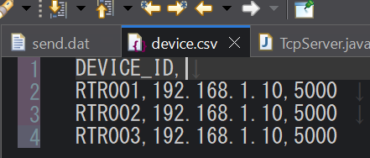

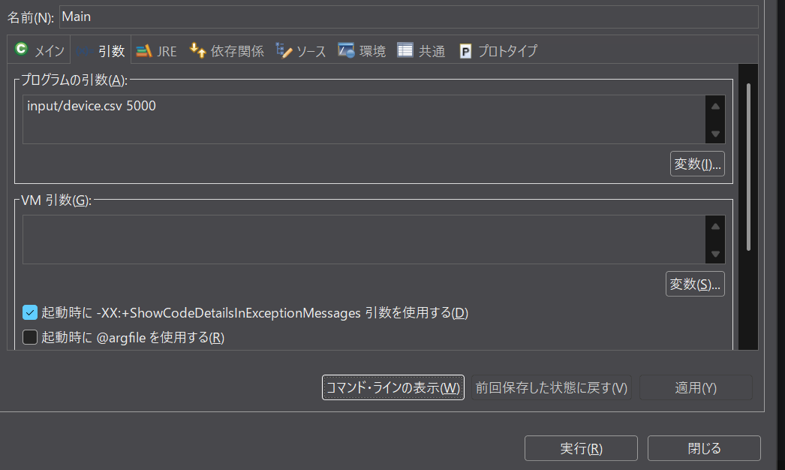

 | ↓

ケース18
 | Input/device.scvの内容を
 | DEVICE_ID,IP,
 | RTR001,192.168.1.10,5000
 | RTR002,192.168.1.10,5000
 | RTR003,192.168.1.10,5000
 | と入力してMainクラスを実行する
 | 結果
 | ファイル読込失敗：ヘッダ項目数不正
 | とコンソールに表示される

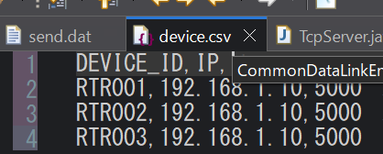

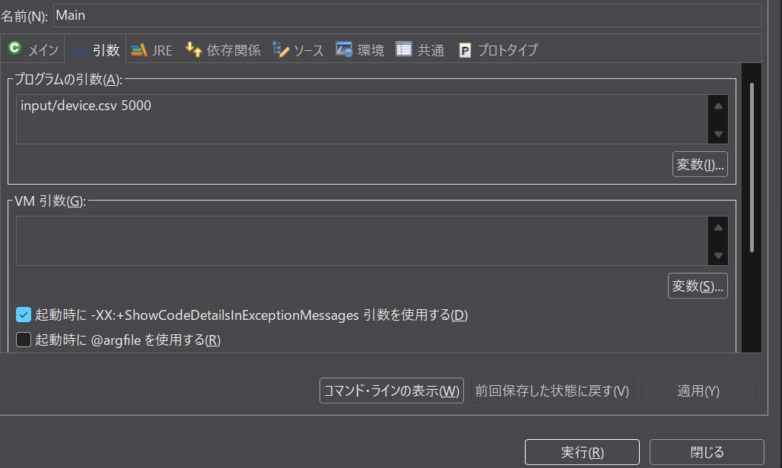

 | ↓

ケース19
 | Input/device.scvの内容を
 | DEVICE_ID,IP,PORT,
 | RTR001,192.168.1.10,5000
 | RTR002,192.168.1.10,5000
 | RTR003,192.168.1.10,5000
 | と入力してMainクラスを実行する
 | 結果
 | ファイル読込失敗：ヘッダ項目数不正
 | とコンソールに表示される

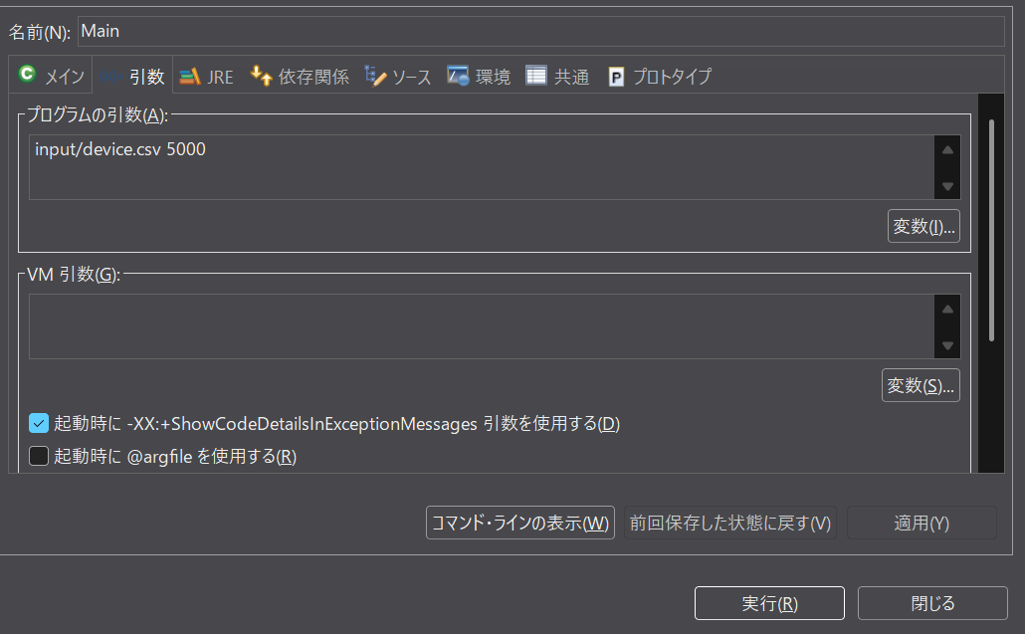

 | ↓

ケース20～25
ケース20
 | Input/device.scvの内容を | 備考 | ケース20～25のコマンドライン引数は
 | RTR001,192.168.1.10,5000 |  | input/device.csv 5000
 | RTR002,192.168.1.10,0
 | RTR003,192.168.1.10,5000
 | と入力してMainクラスを実行する
 | 結果
 | NG:Devconfig[deviceId=RTR002, ip=192.168.1.10, port=0]ポート番号が範囲外です
 | 送信成功
 | 応答ACK
 | とコンソールに表示される

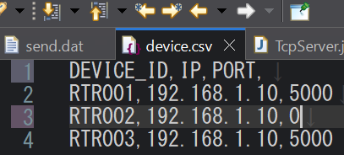

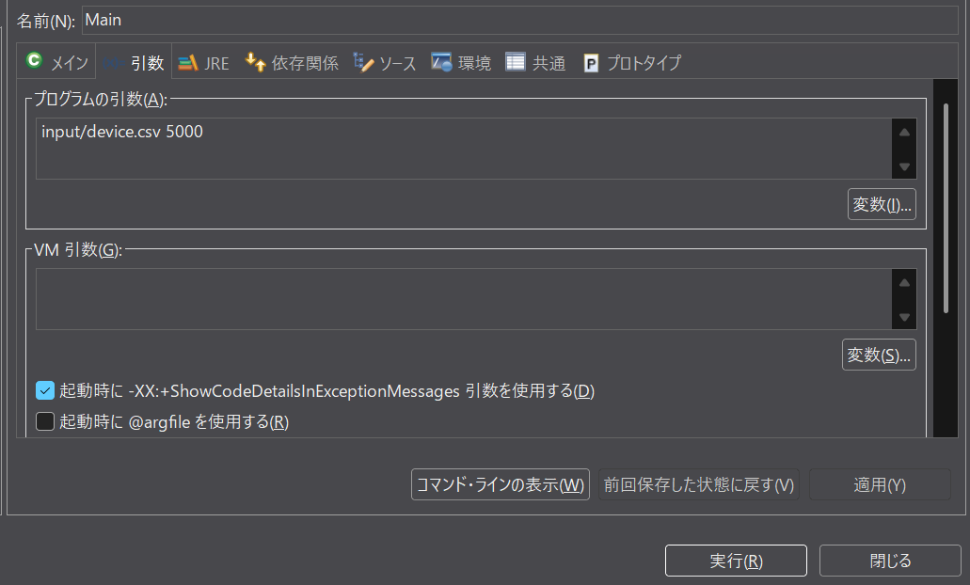

 | ↓

ケース21
 | テストケース20実行後output/send.datに
 | RTR001|192.168.1.10|5000
 | RTR003|192.168.1.10|5000
 | と出力される

ケース22
 | Input/device.scvの内容を
 | RTR001,192.168.1.10,5000
 | RTR002,192.168.1.10,65536
 | RTR003,192.168.1.10,5000
 | と入力してMainクラスを実行する
 | 結果
 | NG:Devconfig[deviceId=RTR002, ip=192.168.1.10, port=65536]ポート番号が範囲外です
 | 送信成功
 | 応答ACK
 | とコンソールに表示される

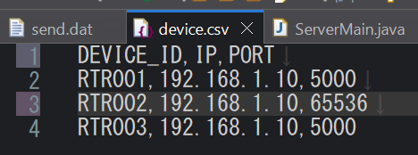

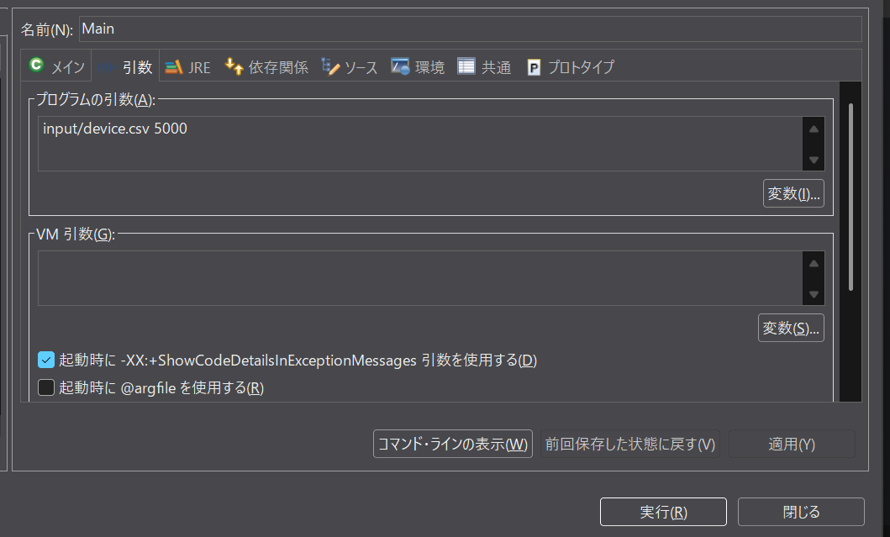

 | ↓

ケース23
 | テストケース22実行後output/send.datに
 | RTR001|192.168.1.10|5000
 | RTR003|192.168.1.10|5000
 | と出力される

ケース24
 | Input/device.scvの内容を
 | RTR001,192.168.1.10,5000
 | RTR002,192.168.1.10,-1
 | RTR003,192.168.1.10,5000
 | と入力してMainクラスを実行する
 | 結果
 | NG:Devconfig[deviceId=RTR002, ip=192.168.1.10, port=-1]ポート番号が範囲外です
 | 送信成功
 | 応答ACK
 | とコンソールに表示される

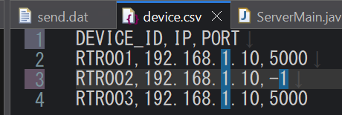

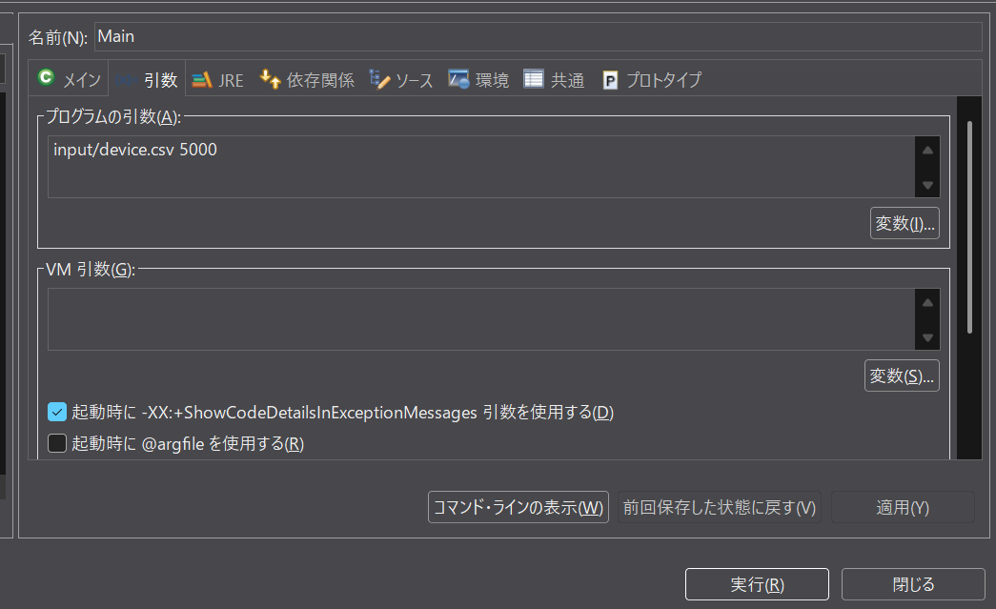

 | ↓

ケース25
 | テストケース24実行後output/send.datに
 | RTR001|192.168.1.10|5000
 | RTR003|192.168.1.10|5000
 | と出力される

ケース26～27
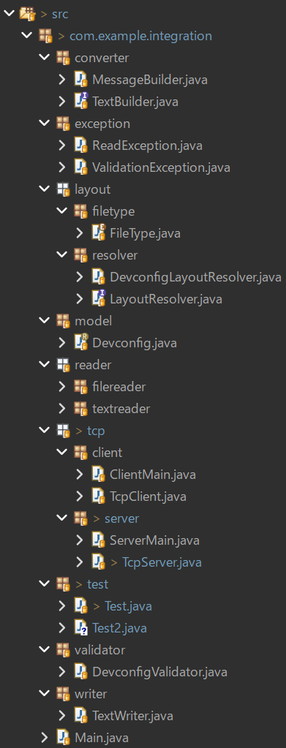
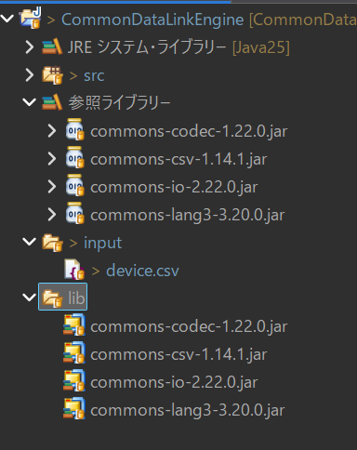
ケース26
 | Input/device.scvの内容を
 | RTR001,192.168.1.10,5000
 | Outputディレクトリを削除してコマンドライン引数input/device.csv 5000でMainクラスを実行する
 | 結果
 | ファイル読み込み失敗：ファイルが見つかりません
 | とコンソールに表示される

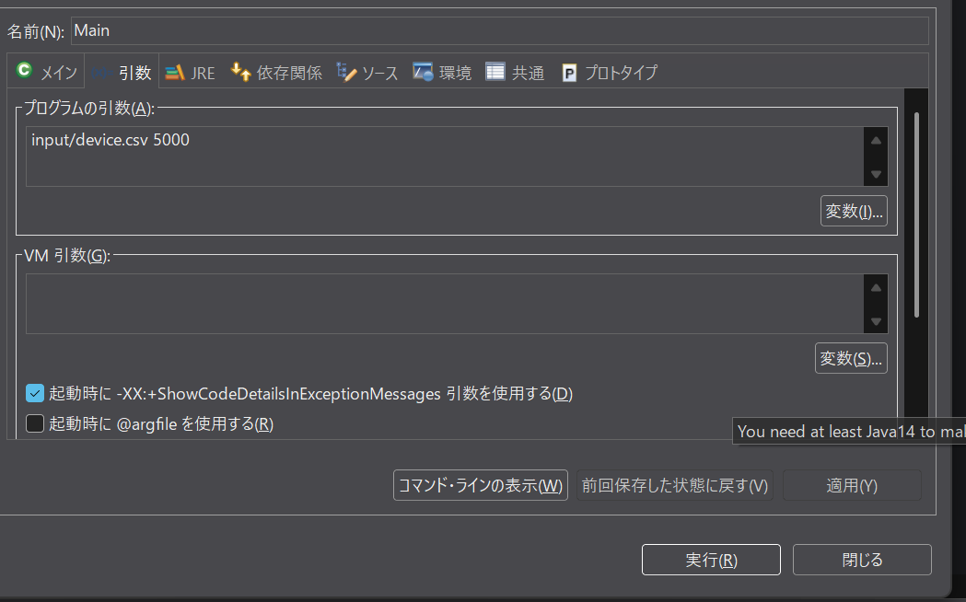

 | ↓

ケース27
 | テストケース26実行後send.datファイルがどこにも作られない

ケース28
ケース28

 | Mainクラスのコマンド引数にinput/device.csv 500を指定して実行する
 | 結果
 | クライアント：サーバー接続に失敗しましたjava.net.ConnectException: Connection refused: connect
 | とコンソールに表示される

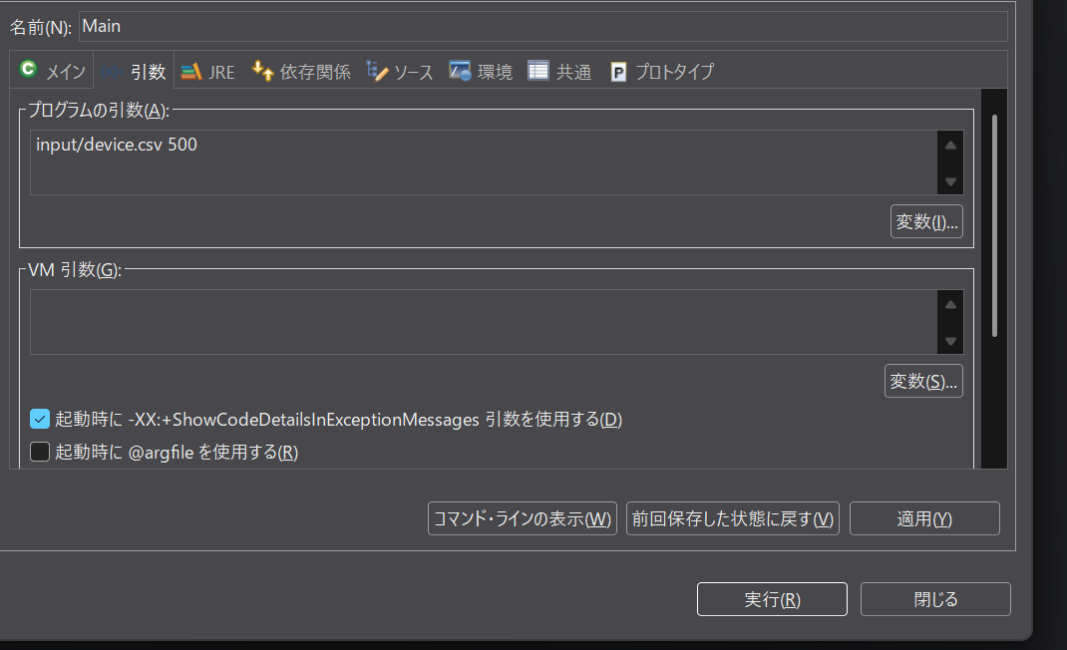

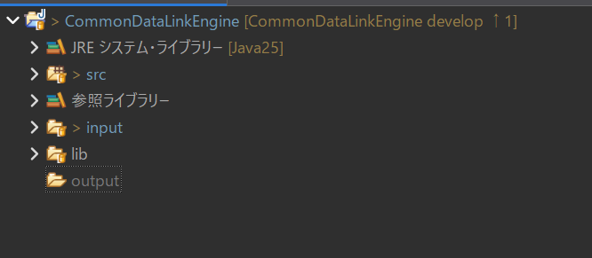

 | ↓

ケース29～31
ケース29
 | Mainクラスのコマンド引数になにも指定せず実行する
 | 結果
 | 引数が不正です。読み込みファイル、ポート番号の順で入力してください
 | とコンソールに表示される
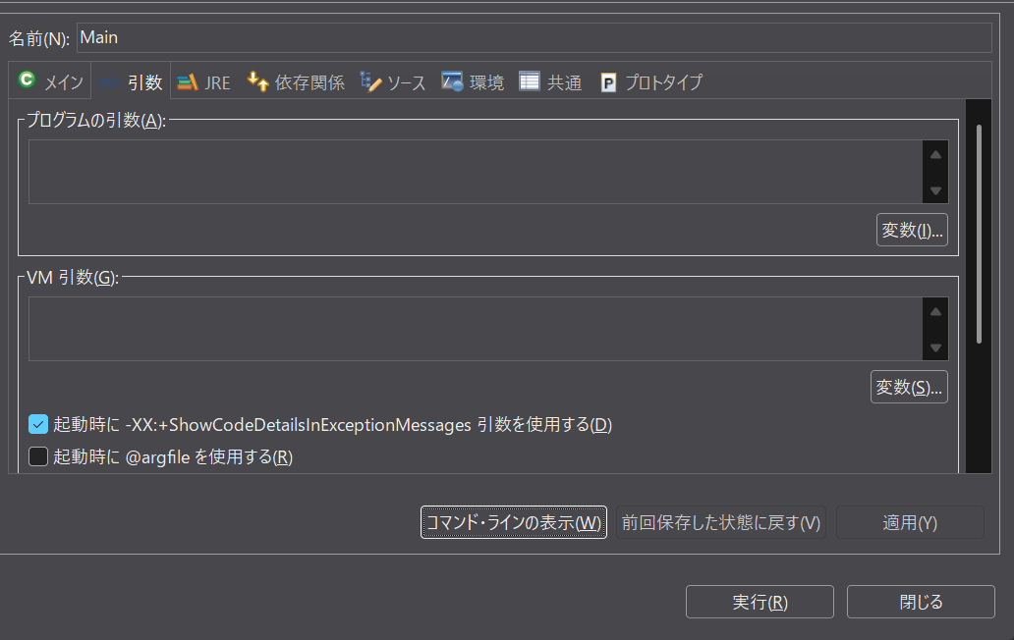

 | ↓

ケース30
 | Mainクラスのコマンド引数にinput/device.csvを指定して実行する
 | 結果
 | 引数が不正です。読み込みファイル、ポート番号の順で入力してください
 | とコンソールに表示される
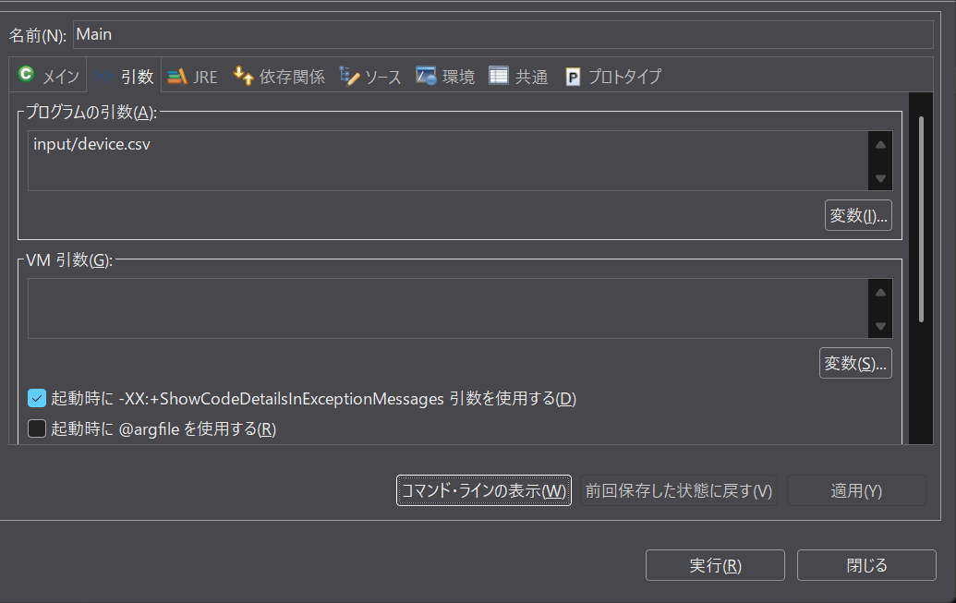

 | ↓

ケース31
 | Mainクラスのコマンド引数にinput/device.csv 5000 helloを指定して実行する
 | 結果
 | 引数が不正です。読み込みファイル、ポート番号の順で入力してください
 | とコンソールに表示される


  

